Sheet1
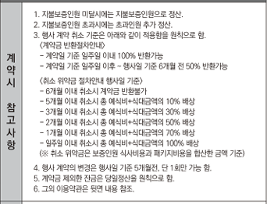
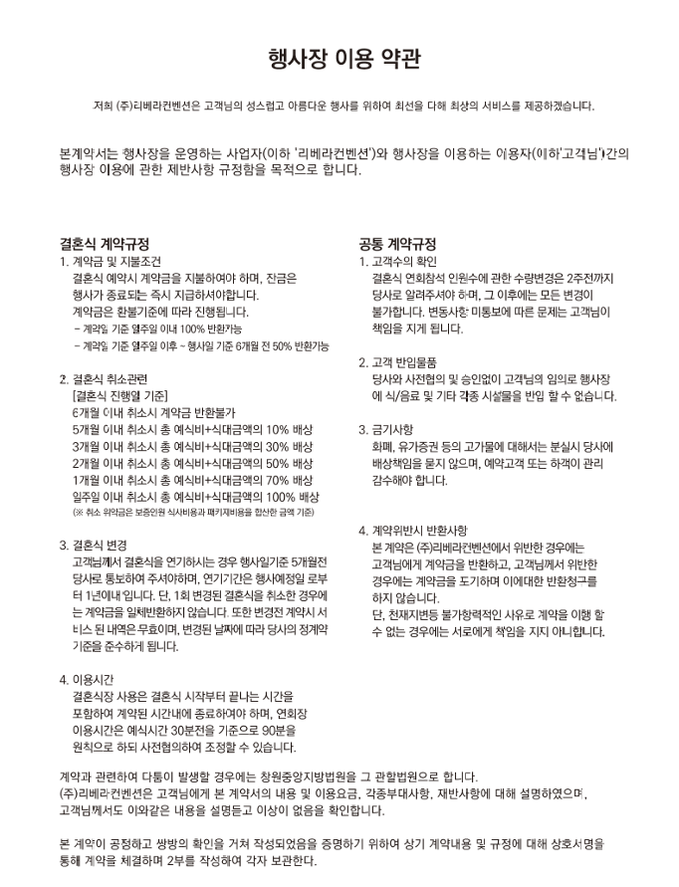
󰊱 리베라컨벤션
① 가격(VAT 포함)
예식홀명 | 식비 |  | 대관료, 장식비 |  | 선택품목 가격
 |  |  |  |  | 폐백 | 식음료 추가 | 장식 추가 | 연출 추가 | 행사 진행 | 영상 촬영 | 사진 촬영 | 기타 옵션
그랜드볼룸 | 기본250명 | 52,000~49,000원 | 대관 | 3,100,000원 | 인건비 : 100,000원 음식: 170,000원~440,000원 | 음,주류포함 | - | - | - | - | 포함 | 본식사회자 300,000원~350,000원 헤어메이컵 여성 230,000원 헤어메이컵 남성 70,000원
 | 추가 1명당 | 52,000~49,000원 | 장식비 | 0~5,600,000원
루벤스 | 기본200명 | 52,000~49,000원 | 대관 | 3,100,000원 | 인건비 : 100,000원 음식: 170,000원~440,000원 | 음,주류포함
 | 추가 1명당 | 52,000~49,000원 | 장식비 | 0~5,600,000원
아르덴하우스 | 기본150명 | 52,000~49,000원 | 대관 | 3,300,000원 | 인건비 : 100,000원 음식: 170,000원~440,000원 | 음,주류포함
 | 추가 1명당 | 52,000~49,000원 | 장식비 | 0~5,800,000원

② 계약해지에 따른 위약금 및 환급에 관한 산정기준

